TDSheet
Структура расходов денежных средств

Период: Январь 2019 г. - Июнь 2019 г.
Отбор: Учреждение = Дума Артемовского городского округа

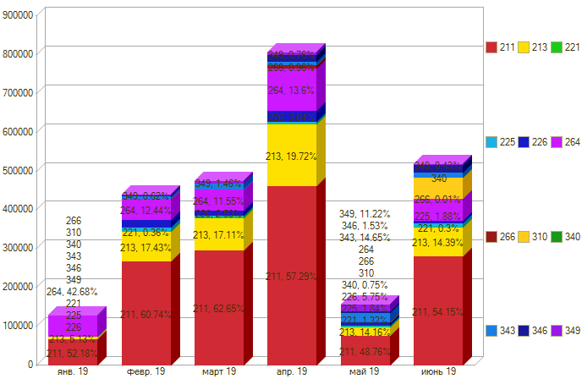

Период \ КЭК | 211, Заработная плата | 213, Начисления на выплаты по оплате труда | 221, Услуги связи | 225, Работы, услуги по содержанию имущества | 226, Прочие работы, услуги | 264, Пенсии, пособия, выплачиваемые работодателями, нанимателями бывшим работникам | 266, Социальные пособия и компенсации персоналу в денежной форме | 310, Увеличение стоимости основных средств | 343, Увеличение стоимости горюче-смазочных материалов | 346, Увеличение стоимости прочих оборотных запасов (материалов) | 349, Увеличение стоимости прочих материальных запасов однократного применения | ИТОГО

янв. 19 | 67,000.00 | 6,592.47 |  |  |  | 54,798.99 |  |  |  |  |  | 128,391.46
февр. 19 | 267,475.53 | 76,770.24 | 1,604.82 | 8,545.20 | 19,832.00 | 54,798.99 | 57.50 |  | 6,450.00 | 2,115.00 | 2,740.00 | 440,389.28
март 19 | 297,258.11 | 81,190.01 | 5,675.76 | 2,033.60 | 10,000.00 | 54,798.99 | 1,081.05 |  | 13,501.48 |  | 4,450.00 | 469,989.00
апр. 19 | 461,810.35 | 158,919.22 | 2,144.04 | 4,005.12 | 28,335.20 | 109,597.98 | 7,737.16 |  | 8,227.00 | 18,143.00 | 3,132.00 | 802,051.07
май 19 | 76,079.70 | 22,527.97 | 2,063.82 | 2,876.96 | 7,975.00 |  |  |  | 24,035.50 | 2,384.58 | 17,510.30 | 155,453.83
июнь 19 | 280,790.22 | 74,631.87 | 1,535.10 | 9,730.24 | 6,000.00 | 54,798.99 | 57.50 | 55,994.03 | 11,907.50 | 19,803.13 | 2,246.80 | 517,495.38
Итого | 1,450,413.91 | 420,193.84 | 13,023.54 | 27,191.12 | 77,142.20 | 328,793.94 | 8,933.21 | 55,994.03 | 62,946.48 | 42,445.71 | 35,579.10 | 2,513,770.02

